別紙Ｂ（記入例）
【別紙Ｂ】衛生用品整理票

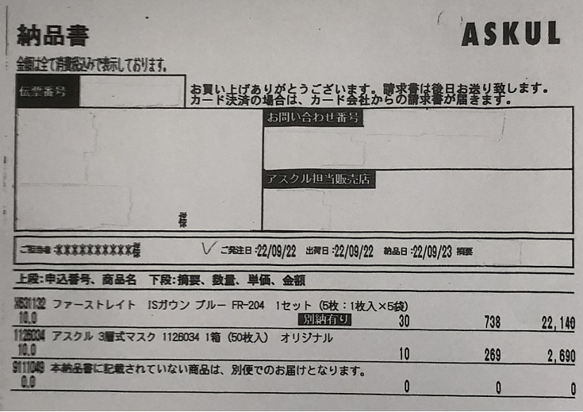
事業所番号
事業所名
サービス種類 | 通所介護事業所（通常規模型）
発生日1 | 2022-09-12 |  | 収束日1 | 2022-09-30
発生日2 |  |  | 収束日2
発生日3 |  |  | 収束日3
消費税 | 税込申請

番号 | 発注/納品 | 発注/納品年月日 | 領収書の内容 |  |  | 購入数 | 単位 (箱等) | 領収金額 単位：円
1 | 納品 | 2023-09-23 | ＩＳガウン ブルー |  |  | 30 | セット | 22,140
2 | 納品 | 2023-09-23 | ３層式マスク |  |  | 10 | 箱 | 2,690
3
4
5
6
7
8
9
10
11
12
・上記のように、各品目ごとに品目の商品種類がわかるように入力してください。
・各種証拠書類と整理票に記載の内容を確認する場合があるので、どの品目がどの番号ににあたるかを貴法人で管理してください。
・介護保険法上の事業所番号がない事業所については、事業所番号欄は空白にしてください。
・「発生日」と「収束日」は、別紙Ａに記載した日付と同じ日付になります。
・コロナ対応期間中に発注または納品した衛生用品が補助対象になります（令和5年度末については、取り扱い指針を参照）。
※請求書の日付を記入しないでください。
※発注日か納品日の分かる書類がない場合は補助できませんので、別紙Ｂに記入しないでください。
※発注日か納品日かプルダウンで選択してください
・補助対象の品目は、県ＨＰをご確認ください。
・値引きやポイントを使用した場合は、値引き後・ポイント使用後の金額を申請してください。
・使い捨て食器については、購入日や購入先が同じである限り、「使い捨て食器一式」とまとめることが可能です（単位の記載は不要）。
（対象外物品の例）
・ゾーニングに使うテープ、送料・手数料、持ち帰り用のレジ袋等、食費、
・コロナ発生に関係なく必要な物品；おむつ、トイレットペーパー、消臭スプレー等
・繰り返し使用可能な備品；ゴミ箱、体温計、パーテーション、ポータブルトイレ、パルスオキシメーター、空気清浄機等
・備蓄していた各種消耗品
13
14
15
16
17
18
19
20
21
22
23
24
25
26
27
28
29
30
31
32
33
34
35
36
37
38
39
40
計 |  |  |  |  |  |  |  | 24,830

(注)本資料への虚偽記載があった場合は、補助の返還や指定取消となる場合がある。

本資料の記載内容に虚偽がないことを証明するとともに、記載内容を証明する資料を適切に保管していることを誓約します。

令和 年 月 日 |  |  |  | 法人名/事業所名
 |  |  |  | 代表者・職名 | 氏名

